Testes de Normalidade
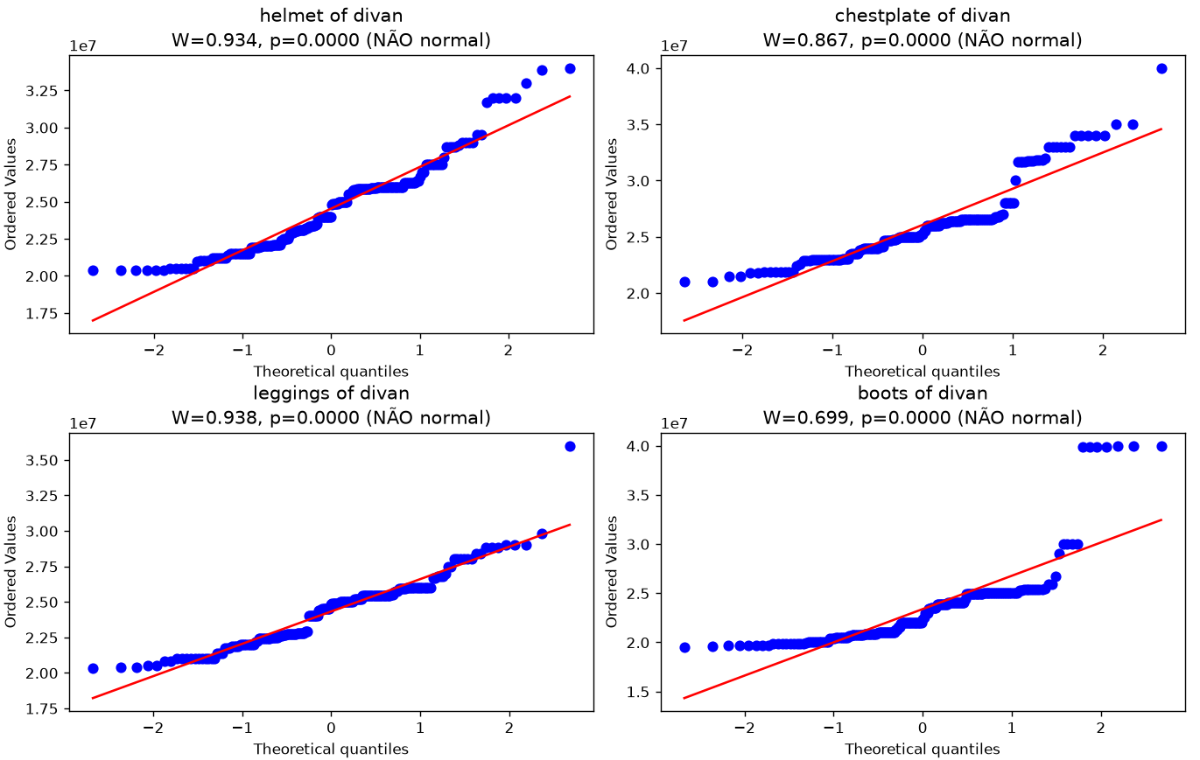
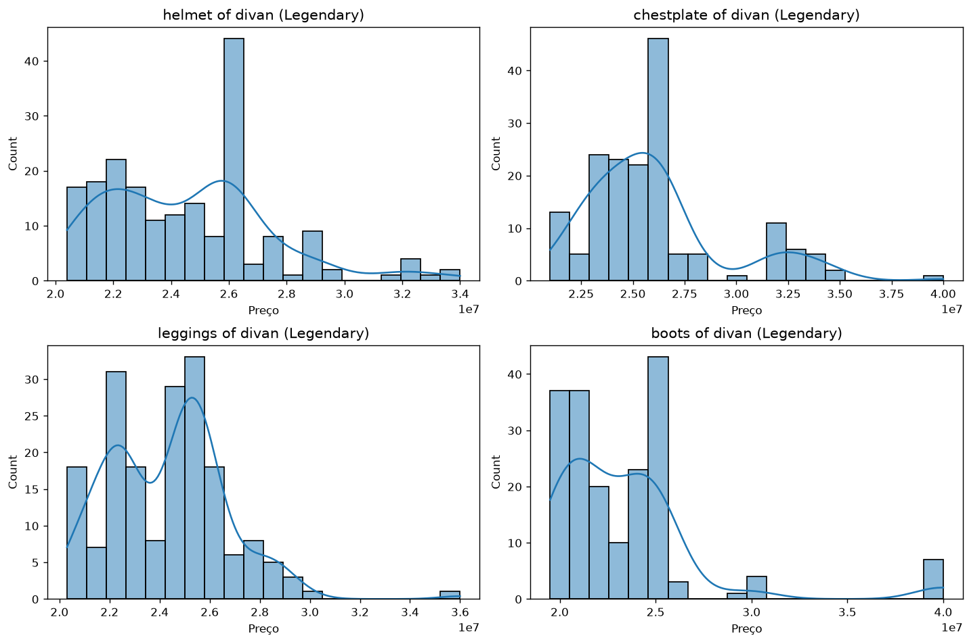
TESTE DE NORMALIDADE — SHAPIRO-WILK

H0 | Os preços seguem distribuição normal
H1 | Os preços não seguem distribuição normal

α (nível de significância) = | 0.05

Item | Estatística W | p-valor | Conclusão (α=0.05)
Helmet Of Divan | 0.934 | 0.0000 | Rejeita H0 — NÃO normal
Chestplate Of Divan | 0.867 | 0.0000 | Rejeita H0 — NÃO normal
Leggings Of Divan | 0.938 | 0.0000 | Rejeita H0 — NÃO normal
Boots Of Divan | 0.699 | 0.0000 | Rejeita H0 — NÃO normal

Q-Q Plots |  |  |  | Histogramas

